Лист 1
Прайс-лист
МИР ПРЯЖИ

В валюте: руб. (курс 1).
Цены указаны на 07.08.2020

№ | Номенклатура/ Характеристика номенклатуры | Описание | Изображение | Артикул | Цена | Ед. | Остаток | Ссылка на сайт
 | Лист с ручкой EFCO для запекания мелких элементов декора, d=106 мм | Лист с ручкой EFCO для запекания мелких элементов декора, d=106 мм | 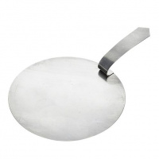 | 9372001 | 81.23 |  |  | Изображение
 | Лист с ручкой EFCO для запекания мелких элементов декора, d=106 мм |  |  |  | 81.23 | шт | 4 | Изображение
 | Лист с ручкой EFCO для запекания мелких элементов декора, d=50 мм | Лист с ручкой EFCO для запекания мелких элементов декора, d=50 мм | 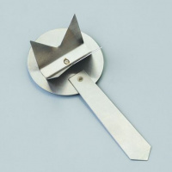 | 9372002 | 107.28 |  |  | Изображение
 | Лист с ручкой EFCO для запекания мелких элементов декора, d=50 мм |  |  |  | 107.28 | шт | 2 | Изображение
 | Лист с ручкой EFCO для запекания мелких элементов декора, d=83 мм | Лист с ручкой EFCO для запекания мелких элементов декора, d=83 мм | 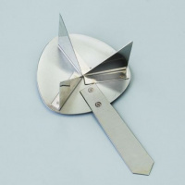 | 9372004 | 150.18 |  |  | Изображение
 | Лист с ручкой EFCO для запекания мелких элементов декора, d=83 мм |  |  |  | 150.18 | шт | 4 | Изображение
 | Набор EFCO с печкой d=145 мм для техники Efcolor | Набор EFCO с печкой d=145 мм для техники Efcolor | 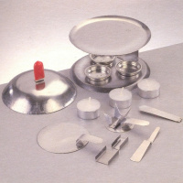 | 9371706 | 556.84 |  |  | Изображение
 | Набор EFCO с печкой d=145 мм для техники Efcolor |  |  |  | 556.84 | шт | 2 | Изображение

